벤포드 분석
분석 계정과목: | 55_미지급금(25300)
금액 기준열: | 대변

벤포드 법칙 분석 결과
첫째 자리 수 | 실제 건수 | 실제 분포 (%) | 벤포드 분포 (%) | 차이 (%)
1 | 554 | 28.8 | 30.1 | -1.3
2 | 343 | 17.9 | 17.6 | 0.3
3 | 253 | 13.2 | 12.5 | 0.7
4 | 217 | 11.3 | 9.7 | 1.6
5 | 155 | 8.1 | 7.9 | 0.2
6 | 138 | 7.2 | 6.7 | 0.5
7 | 103 | 5.4 | 5.8 | -0.4
8 | 99 | 5.2 | 5.1 | 0.1
9 | 59 | 3.1 | 4.6 | -1.5

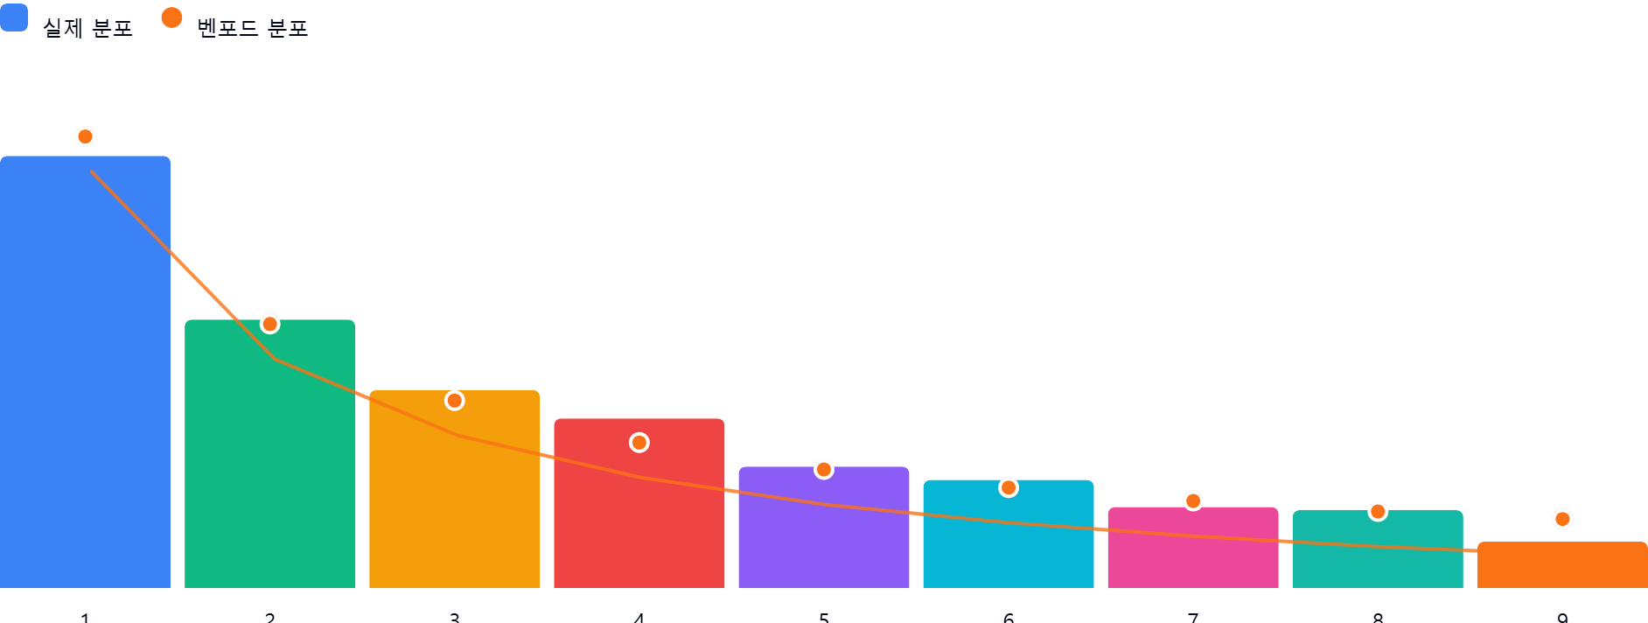

AI 감사인 의견
숙련된 회계 감사인의 관점에서 귀하가 제공해주신 '55_미지급금(25300)' 계정에 대한 벤포드 법칙(Benford's Law) 분석 결과를 다음과 같이 검토하였습니다.

---

### 1. 전반적 평가
분석 대상인 1,921건의 데이터는 벤포드 법칙이 적용되기에 충분한 표본 크기를 갖추고 있습니다. 실제 분포와 벤포드 이론 분포를 비교했을 때, **전반적인 추세는 벤포드 법칙의 패턴을 비교적 잘 따르고 있는 것으로 판단됩니다.**

* **주요 특징**: 첫째 자리 수 '1'에서 가장 높은 빈도가 나타나고, 숫자가 커질수록 빈도가 감소하는 일반적인 로그 분포 형태를 유지하고 있습니다.
* **편차 분석**: 각 구간별 차이가 대부분 ±2% 이내로 나타나고 있어, 통계적으로 유의미한 수준의 심각한 왜곡이나 인위적인 조작 징후는 현재 데이터상으로는 즉각적으로 관찰되지 않습니다.

### 2. 특이사항
데이터 분석 결과, **차이가 5% 이상인 구간은 존재하지 않습니다.** 모든 구간의 차이가 절대값 기준 2% 미만으로 관리되고 있습니다.

* **해석**: 벤포드 법칙에서 흔히 발생하는 '인위적인 데이터 삽입(예: 특정 금액대 반복 입력)'이나 '허위 전표 작성'과 같은 부정적 위험 지표가 1차적으로 발견되지 않았습니다.
* **참고**: 차이가 가장 큰 숫자는 '4(+1.6%)'와 '9(-1.5%)'입니다. 이 차이가 통계적 오류 범위 내에 있는지, 아니면 특정 업무 프로세스(예: 특정 공급업체와의 고정 거래 금액 등)에 의한 자연스러운 편향인지는 추후 정성적 분석이 필요할 수 있으나, 현재 수치만으로는 **위험 수준이 낮음(Low Risk)**으로 평가됩니다.

### 3. 권고사항
위 결과가 통계적으로 안정적이라고 해서 부정 가능성이 완전히 배제된 것은 아닙니다. 감사의 효과성을 높이기 위해 다음 사항을 추가로 권고합니다.

1. **세부 데이터 스크리닝(Drill-down)**:
* 분석 결과와는 별도로, **금액이 정확히 일치하거나(예: 100,000원, 1,000,000원 등), 소수점 이하까지 동일한 금액**이 반복되는 건이 있는지 확인하십시오.
2. **이상치(Outlier) 분석**:
* 벤포드 법칙은 전체적인 패턴을 보는 도구입니다. 전체 분포는 정상일지라도 **비정상적으로 큰 금액(Large transaction)**이나 **결재 라인이 동일한 소액 전표들의 군집**이 있는지 추가로 확인하시기 바랍니다.
3. **둘째 자리 분석(Second-Digit Test)**:
* 첫째 자리 분석은 조작을 숨기기 위해 숙련된 부정 행위자가 우회할 수 있습니다. 보다 정교한 검증을 위해 **둘째 자리 수(Second-Digit)**에 대한 벤포드 분석을 추가로 수행하는 것을 추천합니다.
4. **프로세스 기반 감사 병행**:
* 미지급금 계정의 특성상 지급 결의서가 적절한 증빙(세금계산서, 계약서 등)과 매칭되는지, 특정 거래처에 대한 지급이 비정상적으로 집중되지 않았는지 등 실무적인 검토를 병행하십시오.

**결론적으로, 현재 데이터는 벤포드 법칙의 분포 범위를 크게 벗어나지 않고 있어 회계적으로 정상적인 범위 내에 있는 것으로 보입니다.** 상기 권고사항을 참고하여 정기적인 모니터링을 지속하시길 권장합니다.

